Ответы на вопросы
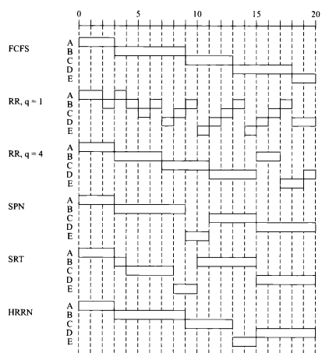
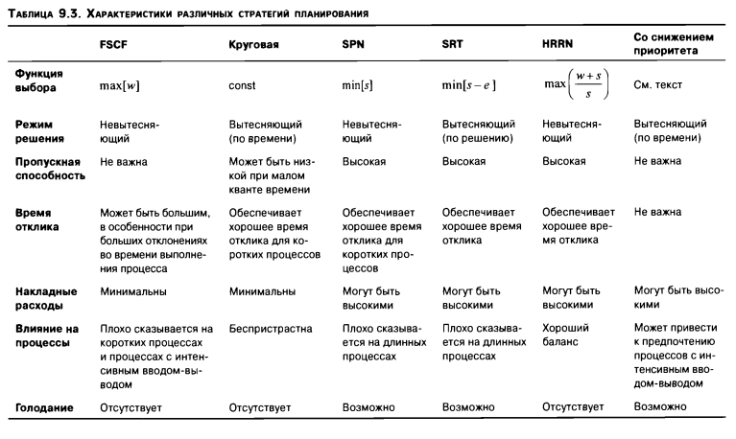
Проведите анализ исполнения процессов в алгоритмах планирования ответив, как минимум, на следующие вопросы:
1) Какой алгоритм планирования обеспечивает обеспечивает самое быстрое выполнение процесса с номером N?;
2) как влияют алгоритмы планирования на характеристики исполнения процессов?;
3) cколько времени потратит система до завершения всех процессов?;
4) к чему в пределе стремится каждый алгоритм планирования?;
5) как ведут себя короткие процессы по сравнению с длинными процессами?;
- другие вопросы преподавателя.;

 |  | FCFS | RR (1 мс) | RR (4 мс) | SPN | SRT | HRRN
1) | Процесс 1 | 148 | 148 | 148 | 148 | 148 | 148
 | Процесс 2 | 208 | 208 | 208 | 208 | 208 | 208
 | Процесс 3 | 350 | 350 | 350 | 350 | 350 | 350
 | Процесс 4 | 236 | 236 | 236 | 236 | 236 | 236
 | Процесс 5 | 222 | 222 | 222 | 222 | 222 | 222
 | Процесс 6 | 400 | 400 | 400 | 400 | 400 | 400

